次第
 | 愛知県山岳連盟 「読図講習会」
 | 開催日：平成28年11月13日
 | １０：００～１５：００
 | 場所：大高緑地公園

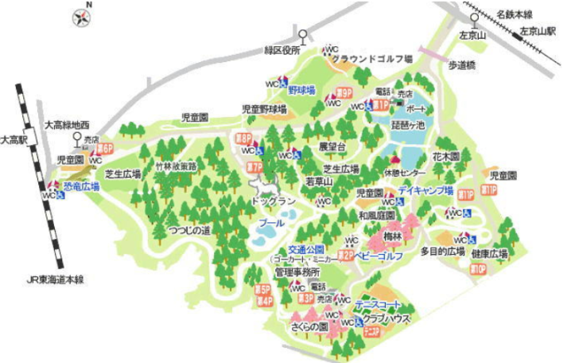
★持ち物
 | 各 自：コンパス、地図をのせる板（決済板等）、弁当、カッパ、傘（雨天時）、地図防水用ビニール袋
 | 主催者：資料（地図）、ポスト、メジャー

★集合場所
 | 第７、第８駐車場のトイレ付近

集合場所

★講習内容
【練習１】 スマホアプリ「ジオグラフィカ」を使おう
 | １．スマホに「ジオグラフィカ」をダウンロード
 | ２．「ジオグラフィカ」を実際に使ってみよう

【練習２】 １００ｍの歩測をしよう
 | １．実際に１００ｍを歩いてもらいます。
 | ２．歩測は、複歩（左足又は右足だけで数えます）で行います。５で割れる覚えやすい数字で覚えましょう。

【練習３】 コンパスの使い方 を学ぼう
☆ | コンパス１２３（ワン・ツー・スリー）
 | ●コンパスを使ってこれから進む方向を示すことを「コンパス１２３（ワン・ツー・スリー）」といいます。
 | １．地図上で自分の現在位置と次に向かう位置にコンパスの左辺（右辺）を合わします。
 | ２．コンパスのリング内にある矢印を磁北線と平行に合わす。
 | ３．地図とコンパスを一緒に持ち、体を回して(又は地図を回して)磁針の北と針の下の矢印が重なる位置まで動かします。この時に左辺（右辺）が指している方向が自分が行きたい方向となります。

【練習４】 コンパスの使い方＋歩測 を学ぼう ≪中級編以上≫
☆ | 林の中に、実際にポストが設置してあるので、ポストまで正確に行けるだろうか
 | １．見はらしの悪い、林の中にポストが設置してあるので、コンパスと歩測を信じよう。
 | ２．斜面での歩測の誤差が生じるが、体で覚えよう。

【練習５】 正確に、速くポストまで行こう ≪スペシャル≫
☆ | 多くのポストを速く、回ろう
 | １．タイムを計ってみよう。（自己申告）
 | ２．ポストまで正確に進もう。

【注意】 道に迷ったら・・・
今回の講習会は、道に迷うことが予想されます。（やや難しい講習内容です）
慌てず、低いところへ下って下さい。道に囲まれているので確実に脱出できます。

★その他
 | １．雨天決行ですが、警報が出た場合中止又は順延とします
 | ２．不明な点は、河合 芳尚（かわいよしひさ）０９０－８７５９－９１５６までご連絡ください。

コンパス練習123
磁北
①
②
③
④
⑤
磁北
【練習３】
【練習３】 コンパスの使い方（コンパス１・２・３） ≪初級編≫
① | 自分の立っている場所に目印（小石等）を置きます。
② | 順番に進みます。
磁北
③ | 進む距離は、 １０歩進んでください。
④ | 元の①へ戻り、目印とのズレが小さいほど正確です。
磁北
コンパスの左辺を①②に合わせる
①
②
③
①
②
③

【練習１】

①
②
③
リングを回し磁北線に合わせる

①
②
③
④
⑤
⑥
【練習４】

【練習２】

①
②
③
リング内の線と磁針を合わせる
地図の向きを変える
①
②
③
④

①②間の辺の長さを図り、歩測し、進む

全ポ
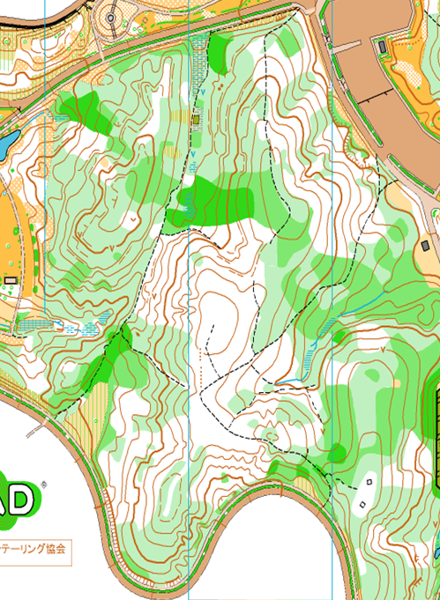
 |  |  |  | 2500分の１
開催日：平成２７年月日 |  |  |  | （１㎝＝25ｍ）
1
２
３
４
 |  | ｍ | 歩測数
 |  | 25
 |  | 50
 |  | 75
 |  | 100
 |  | 125
 |  | 150
S１
 |  | 175
 |  | 200
５
６

７
 | 50歩で７０ｍ

８
 | 2015.5.23に縮尺変更済み
 | 125.955

９
S２

1０

